option-settings-dialog
■ | OSD001_OptonSettingsOnHomeForm
 | [ホーム画面から開くオプション設定ダイアログ]
 | ホーム画面のトップメニューよりツール→オプションを選択すると、下図のようなオプション設定画面が開きます。
 | ホーム画面から設定できるオプションは接続ユーザーのパスワードをSQExcelプロジェクト(.qtxl)ファイルに保存する際に、暗号化するかどうかです。
 | 暗号化する場合は暗号化キーを自由に設定可能です（初期値は「SQL2Excel」です。）
 | ※このオプションを外すと.qtxlファイルには接続ユーザーのパスワードは平文で保存されます。
 | オプションを変更してプロジェクトファイルを保存する場合は、直後にその.qtxlファイルを読み込んでプロジェクト内の接続について接続テストを実行することをお勧めします。
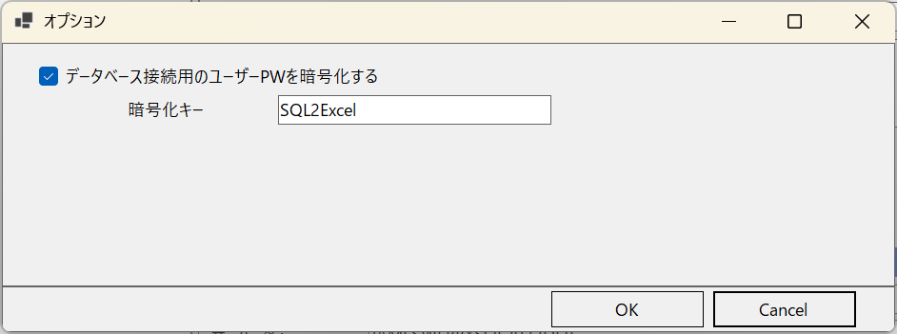

■ | OSD002_OptonSettingsOnIOOperationForm
 | [IO操作画面から開くオプション設定ダイアログ]
 | IO操作画面のトップメニューよりツール→オプションを選択すると、、下図のようなオプション設定画面が開きます。

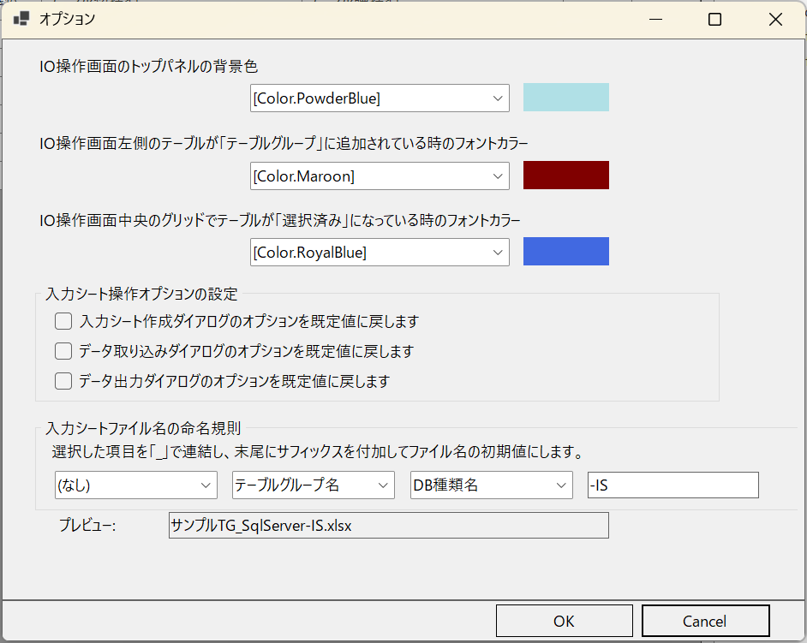
①
②
③
④
⑤
④-1
④-2
④-3

 |  | No. | エリア | 内容
 |  | ① | IO操作画面のトップパネルの背景色設定エリア | IO操作画面の最上部でアプリDBとテーブルグループを選択するコンボボックスの配置されているパネルの色をコンボボックスで指定指定します。既定値＝PowderBlue
 |  | ② | IO操作画面左側のテーブルが「テーブルグループ」に追加されている時のフォントカラー設定エリア | IO操作画面のスキーマ・テーブルツリー上のテーブルがアプリDBのいずれかのテーブルグループに追加されている時のフォント色をコンボボックスで指定します。既定値はMaroon。
 |  | ③ | IO操作画面中央のグリッドでテーブルが「選択済み」になっている時のフォントカラー設定エリア | IO操作画面の候補テーブルグリッド上のテーブルが右側の選択済みテーブルリストに記載されている時のフォント色をコンボボックスで指定します。既定値はRoyalBlue。
 |  | ④ | 入力シート操作オプションの設定エリア | 入力シートの操作の各種オプションを既定値に戻す操作ダイアログを指定します。
 |  | ④-1 | 入力シート作成ダイアログのオプションを規定に戻すチェックボックス | 入力シート作成ダイアログのワークシート設定や列幅設定オプションを既定の値に戻します。 ※入力シートのパスは変更されません。
 |  | ④-2 | データ取り込みダイアログのオプションを規定に戻すチェックボックス | データ取り込みダイアログのオプションを既定の値に戻します。 ※入力シートのパスや出力されるSQLファイル名はは変更されません。
 |  | ④-3 | データ出力ダイアログのオプションを規定に戻すチェックボックス | データ出力ダイアログのオプションを既定の値に戻します。 ※既定の出力方法は簡易出力です。また入力シートのパスはは変更されません。
 |  | ⑤ | 入力シートファイル名の命名規則 | ファイル名の要素となる3つのコンボボックスによるスロットと、自由入力サフィックス蘭から成ります。３つの固定3スロットコンボコックスでは「なし／アプリDB名／DB種類名／テーブルグループ名」のいずれかを選択します。サフィックスは未設定でも構いません。 選択の結果プレビューテキストボックスにファイル名の例が表示されます。

■ | OSD003_OptonSettingsForIOOperationFormAppearnce
 | [オプション設定によるIO操作画面外観の設定]
 | IO操作画面のトップメニューよりツール→オプションを選択すると、、下図のようなオプション設定画面が開きます。

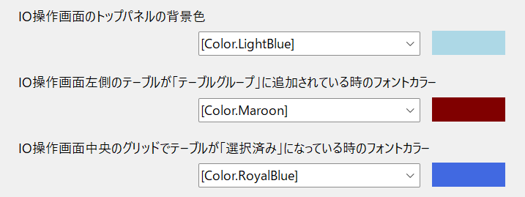

■ | OSD004_OptonSettingsForResetInputsheetOperation
 | [オプション設定による入力シート操作オプションのリセット]
 | 入力シート作成ダイアログ、データ取り込みダイアログ、データ出力ダイアログの操作で、入力シート名以外のオプションを変更して実行した場合、SQExcelに記憶され次回実行時にはそのオプションが選択されている状態になります。

■ | OSD005_OptonSettingsForInputsheetName
 | [オプション設定による入力シート命名規則の設定]
 | ファイル名の要素となる3つのコンボボックスによるスロットと、自由入力サフィックス蘭から成ります。３つの固定3スロットコンボコックスでは「なし／アプリDB名／DB種類名／テーブルグループ名」のいずれかを選択します。
 | サフィックスは未設定でも構いません。
 | 選択の結果プレビューテキストボックスにファイル名の例が表示されます。

OPERATION_FLOW
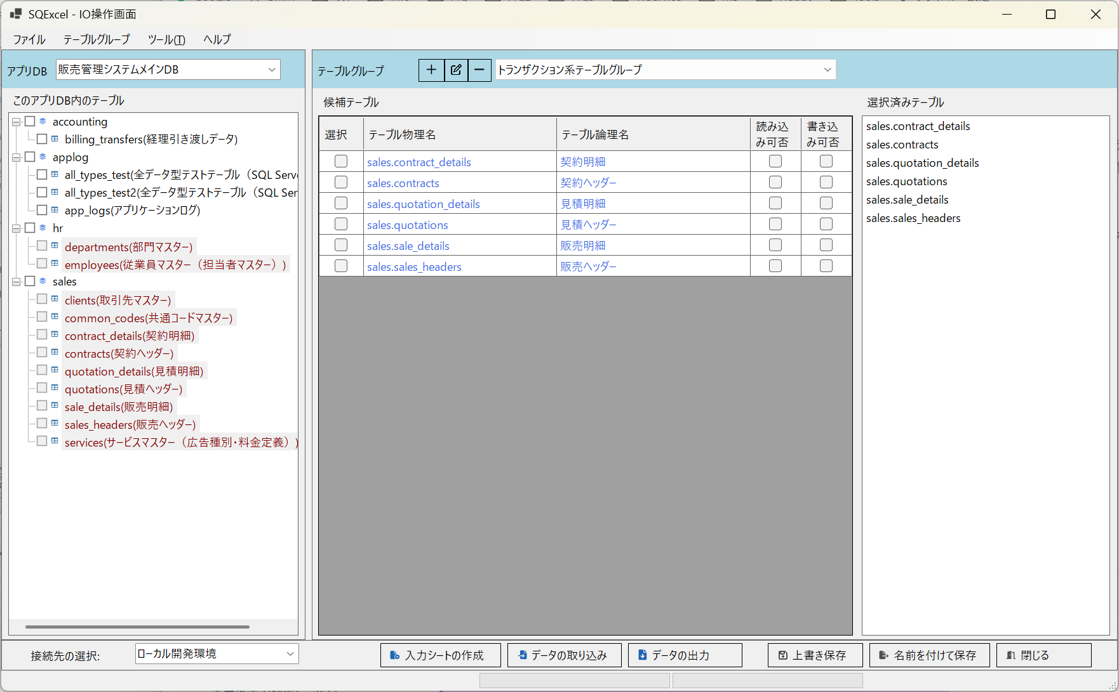
* | * | * | * | * | * | * | * | * | * | * | * | * | * | * | * | * | * | * | * | * | * | * | * | * | * | * | * | * | * | * | * | * | * | * | * | * | * | * | * | * | * | * | * | * | * | * | * | * | * | * | * | * | * | * | * | * | * | * | * | * | * | * | * | * | * | * | * | * | * | * | * | * | * | * | * | * | * | * | * | * | * | * | * | * | * | * | * | * | * | * | * | * | * | * | * | * | * | * | * | * | * | * | * | * | * | * | * | * | * | * | * | * | * | * | * | * | * | * | * | * | * | * | * | * | * | * | * | * | * | * | *

プロジェクト
(例：ネット広告代理店A社向け販売管理システム構築)
アプリDB -1
(例：販売管理システムメインDB/ SQL Server)
接続-1*
接続-2
接続-3
(例：ローカル開発環境)
(例：結合テスト環境)
(例：システムテスト環境)
テーブルグループ-1
テーブルグループ-2
(例：マスター系テーブルグループ)
(例：トランザクション系テーブルグループ)
アプリDB -2
(例：A社基幹システム用DB/ Oracle)
接続-1*
接続-2
(例：結合テスト開発環境)
(例：システムテスト環境)
テーブルグループ-1
テーブルグループ-2
(例：人事系テーブルグループ)
(例：会計処理系テーブルグループ)
■ | OF001_DataModelHierarchy |  |  |  |  |  |  |  |  |  |  |  |  |  |  |  |  |  |  |  |  |  |  |  |  |  |  |  |  |  |  |  |  |  |  |  | ■ | OF001b_RegisterToDetaModelHierarchy |  |  |  |  |  |  |  |  |  |  |  |  |  |  |  |  |  |  |  |  |  |  |  |  |  |  |  |  |  |  |  |  |  |  |  |  |  |  |  | ■ | OF001c_SaveToQtxlFile
 |  |  |  |  |  |  |  |  |  |  |  |  |  |  |  |  |  |  |  |  |  |  |  |  |  |  |  |  |  |  |  |  |  |  |  |  |  | [アプリDB、接続、テーブルグループの登録] |  |  |  |  |  |  |  |  |  |  |  |  |  |  |  |  |  |  |  |  |  |  |  |  |  |  |  |  |  |  |  |  |  |  |  |  |  |  |  |  | [データモデル階層の.qtxlファイルへの保存]
 |  |  |  |  |  |  |  |  |  |  |  |  |  |  |  |  |  |  |  |  |  |  |  |  |  |  |  |  |  |  |  |  |  |  |  |  |  | ホーム画面からアプリDBや接続、テーブルグループを登録するとPCのメモリー内のSQExcelのデータモデル階層に登録されます。 |  |  |  |  |  |  |  |  |  |  |  |  |  |  |  |  |  |  |  |  |  |  |  |  |  |  |  |  |  |  |  |  |  |  |  |  |  |  |  |  | ホーム画面やIO操作画面で保存を実行すると、現在のSQExcelデータモデル階層が.qtxlファイル(SQExcelプロジェクトファイル)に保存されます。
 |  |  |  |  |  |  |  |  |  |  |  |  |  |  |  |  |  |  |  |  |  |  |  |  |  |  |  |  |  |  |  |  |  |  |  |  |  | これによりSQExcel上では登録されたアプリDB、接続、テーブルグループの操作が実行可能になります。 |  |  |  |  |  |  |  |  |  |  |  |  |  |  |  |  |  |  |  |  |  |  |  |  |  |  |  |  |  |  |  |  |  |  |  |  |  |  |  |  | .qtxlファイルにはテーブルグループ内で入力シート操作用の候補テーブルや選択済みテーブル情報も保存されるので、次回このファイルを指定すると
プロジェクト
アプリDB -1
接続-1*
接続-2
テーブルグループ-1
接続-3
アプリDB -2
テーブルグループ-2
登録
登録
登録
PCのメモリ
 |  |  |  |  |  |  |  |  |  |  |  |  |  |  |  |  |  |  |  |  |  |  |  |  |  |  |  |  |  |  |  |  |  |  |  |  |  |  |  |  |  |  |  |  |  |  |  |  |  |  |  |  |  |  |  |  |  |  |  |  |  |  |  |  |  |  |  |  |  |  |  |  |  |  |  |  |  |  | これらの情報は全てSQExcelに復元されます。

プロジェクト
アプリDB -1
接続-1*
接続-2
テーブルグループ-1
接続-3
アプリDB -2
テーブルグループ-2
PCのメモリ
保存
PCのストレージ
.qtxlファイル

■ | OF002_ProjectInfoSetting
 | プロジェクト情報を入力して保存ボタンをクリックします。
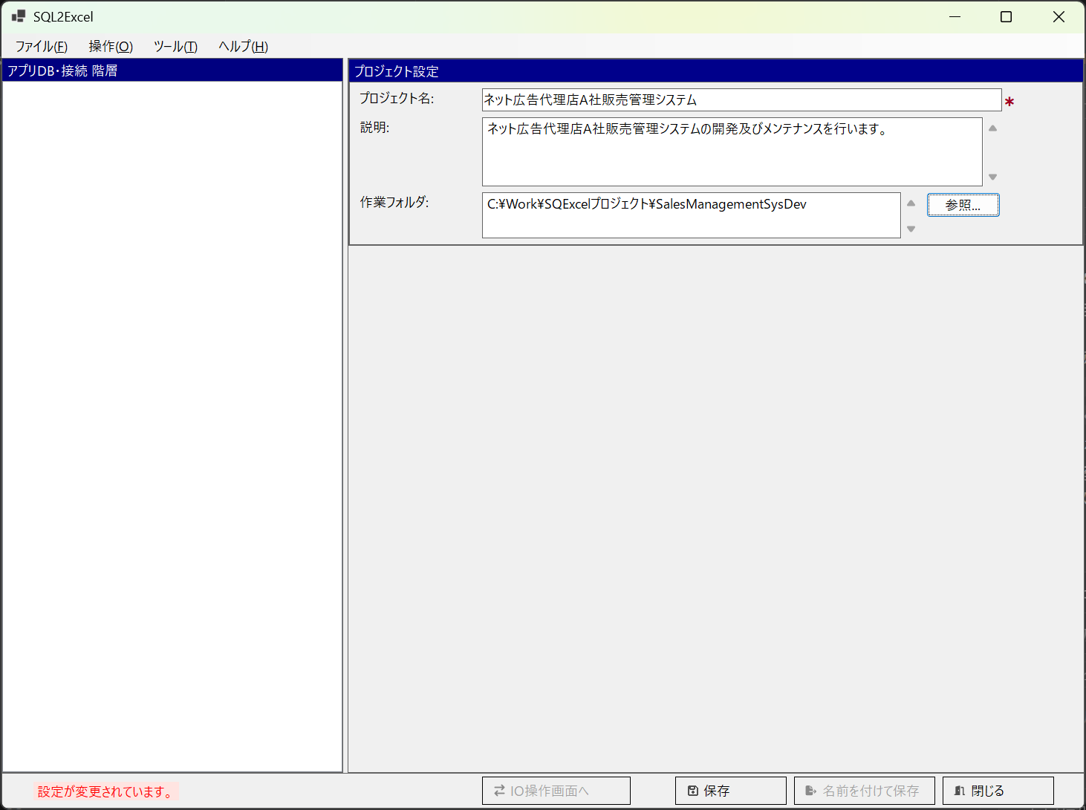

■ | OF003_ProjectSaving
 | ファイル保存ダイアログが開きます。プロジェクトの作業フォルダが既定の保存フォルダになります。（他のフォルダを指定しても構いませんが、作業フォルダに入れておくと管理が楽いなります。）
 | SQExcelのプロジェクトファイルは拡張子.qtxlが付けられSQExcel専用ファイルとして保存されます。
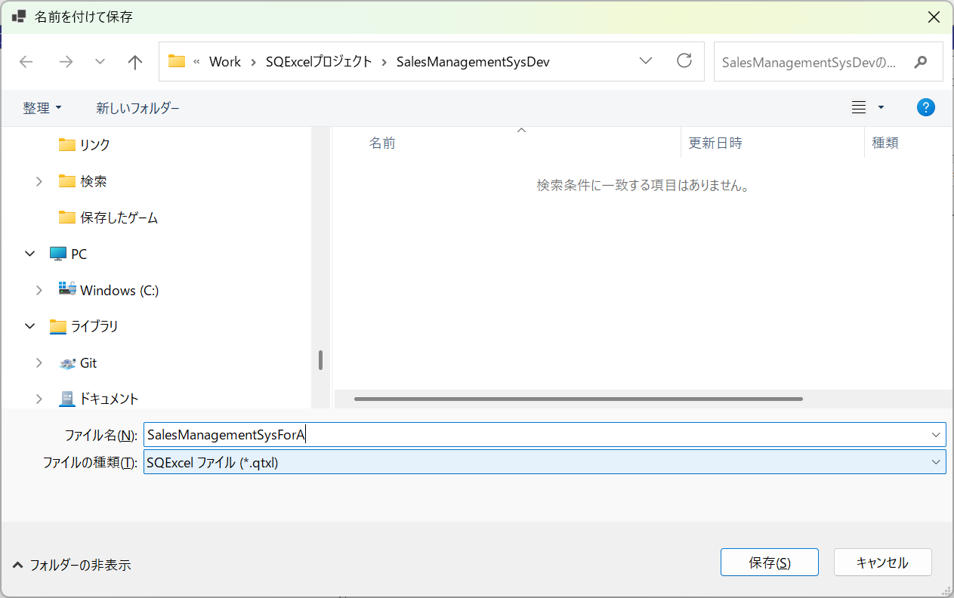
任意のファイル名をつけてください。
拡張子.qtxlが自動的に付与されます。

■ | OF004_AppDbIsReady
 | アプリDB設定パネルが表示され、アプリDB情報の入力が可能になります。
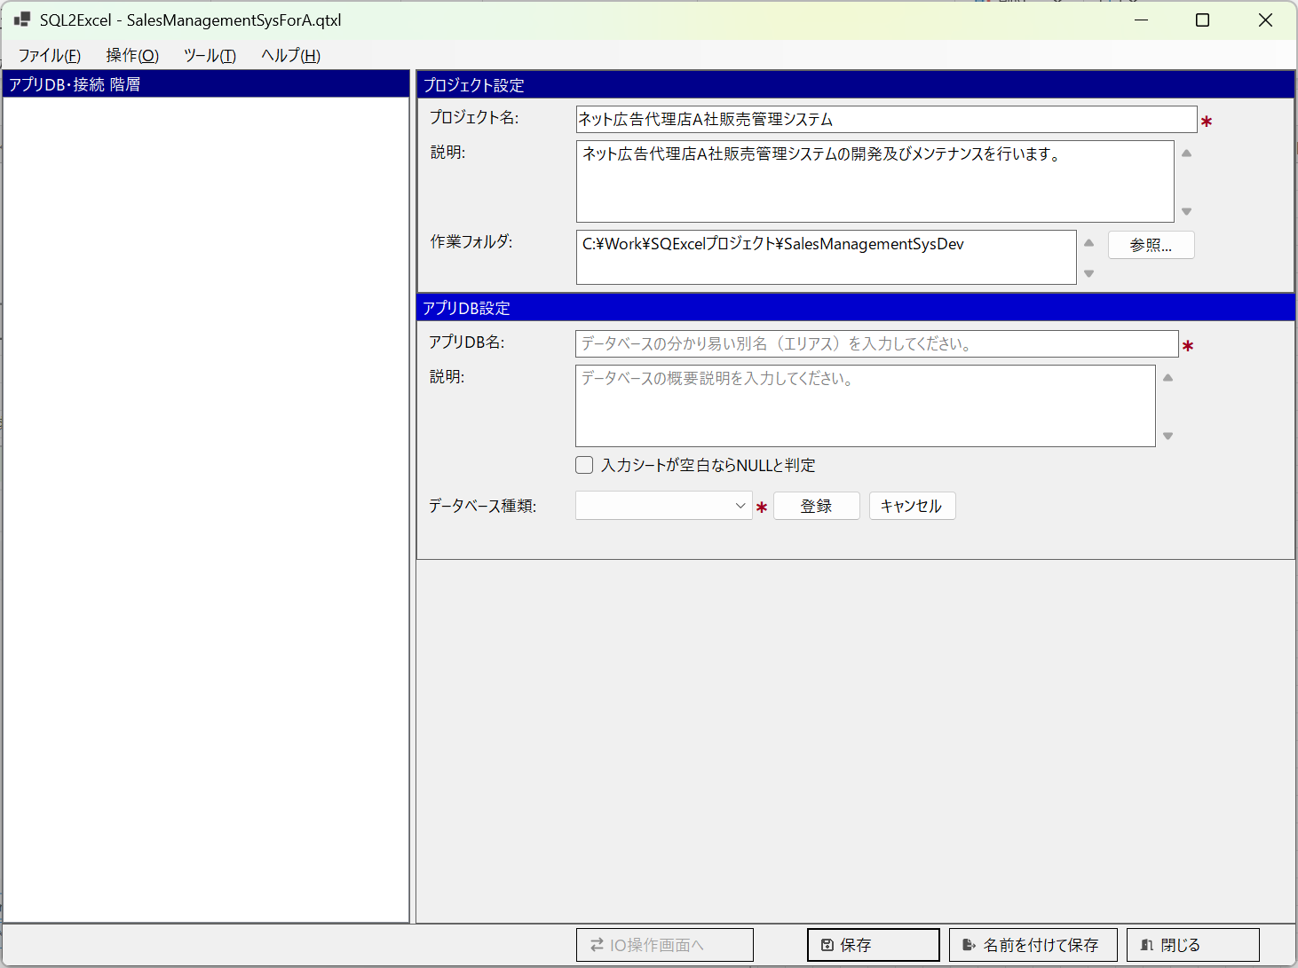

■ | OF005_AppDbInputAndSave
 | アプリDB情報を入力して保存をクリックすると、画面左のアプリDB・接続ツリーに登録したアプリDBが表示され、接続設定ダイアログが開きます。
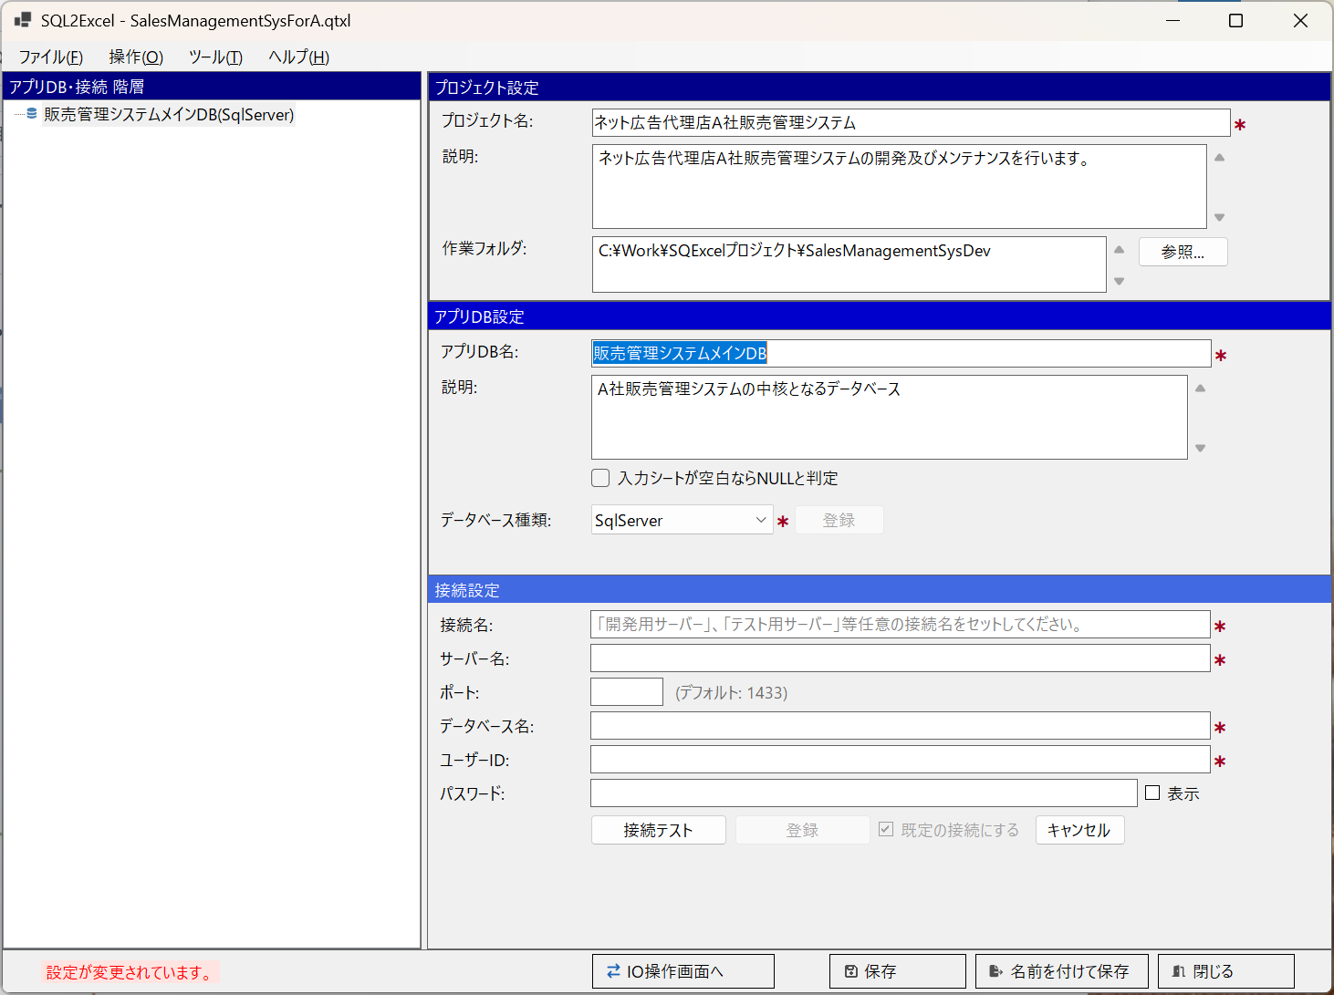

■ | OF006_AddAnotherAppDbContextMenu
 | この状態でアプリDB・接続ツリー上のコンテキストメニューから「アプリDBの追加」を選択して、別のアプリDBを登録保存することが出来ます。
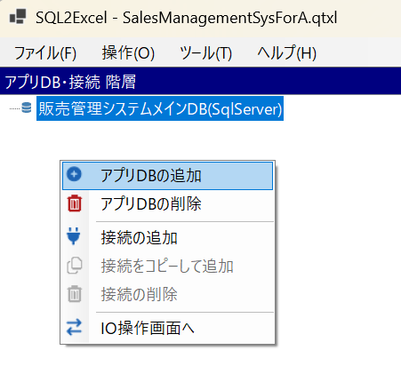

■ | OF007_AnotherAppDbAdded
 | この状態でアプリDB・接続ツリー上のコンテキストメニューから「アプリDBの追加」を選択して、別のアプリDBを登録保存することが出来ます。
 | 操作は最初のアプリDBと同じようにアプリDB情報を入力後、登録をクリックしてから保存をクリックしてください。
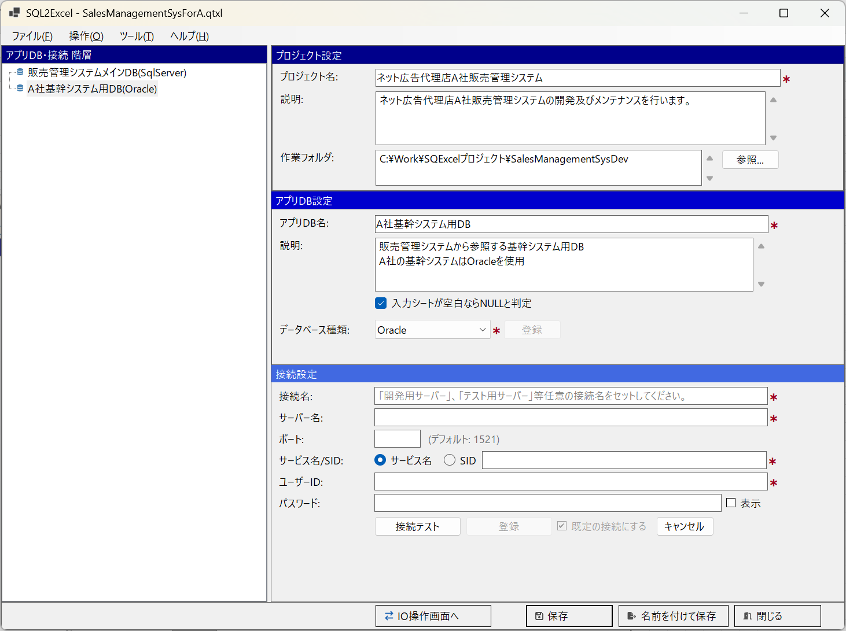

■ | OF008_AddConnectionToAppDB
 | アプリDB・接続ツリーで最初に作成したアプリDBを選択して、この下に接続を作成します。
 | アプリDB・接続ツリーのコンテキストメニューより「接続の追加」を選択してください。
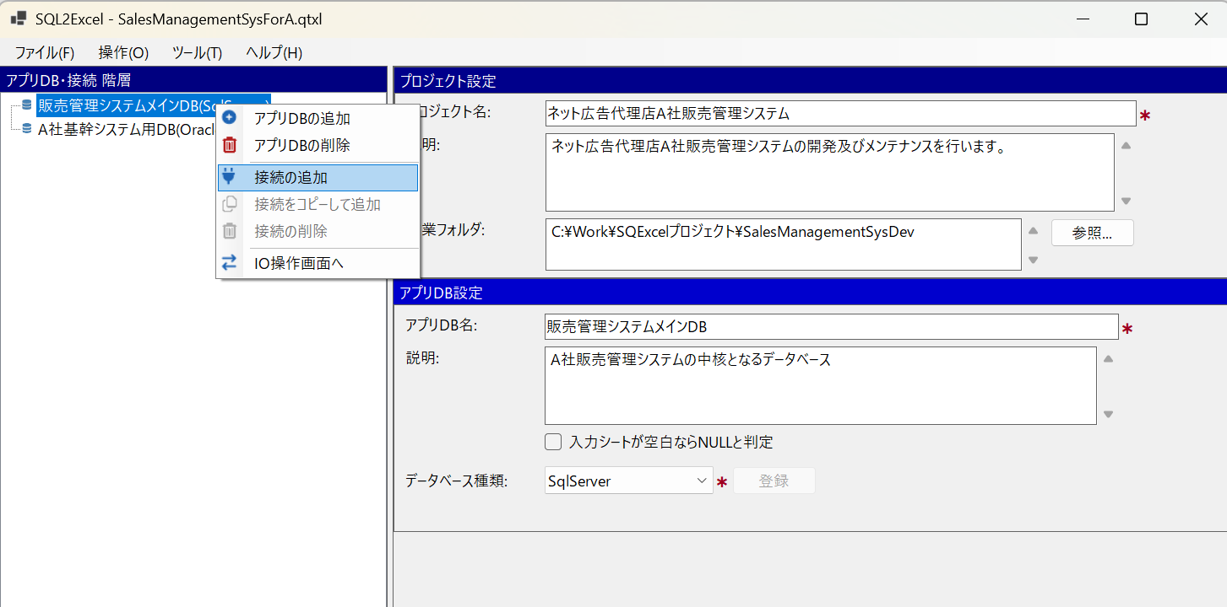

■ | OF009_1stConnectionAdded
 | 接続設定項目を入力し、接続テストをクリックします。接続に成功したら登録ボタンが表示されるのでクリックします。
 | *最初に作成した接続は既定の接続(入力シート操作対象となる接続）として登録されますが、これは後から変更可能です。
 | これによりアプリDB・接続ツリー上で親アプリDBの下に、新規に登録された接続が表示されます。
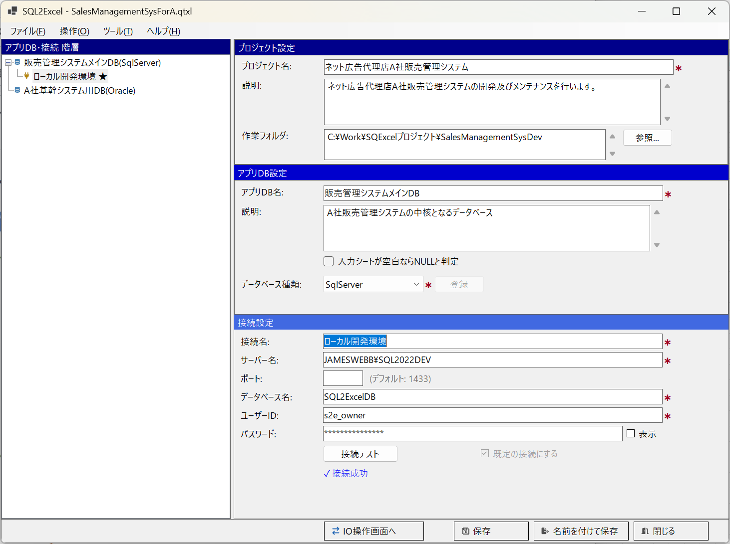
「既定の接続にする」チェックボックス

■ | OF010_AllConnectionAdded
 | 同じ手順で必要な接続を登録します。
 | この例では販売管理システムメインDB(SQL Server)の下に、ローカル開発環境用、結合テスト環境用、システムテスト環境用の3つの接続が設定されていることが分かります。
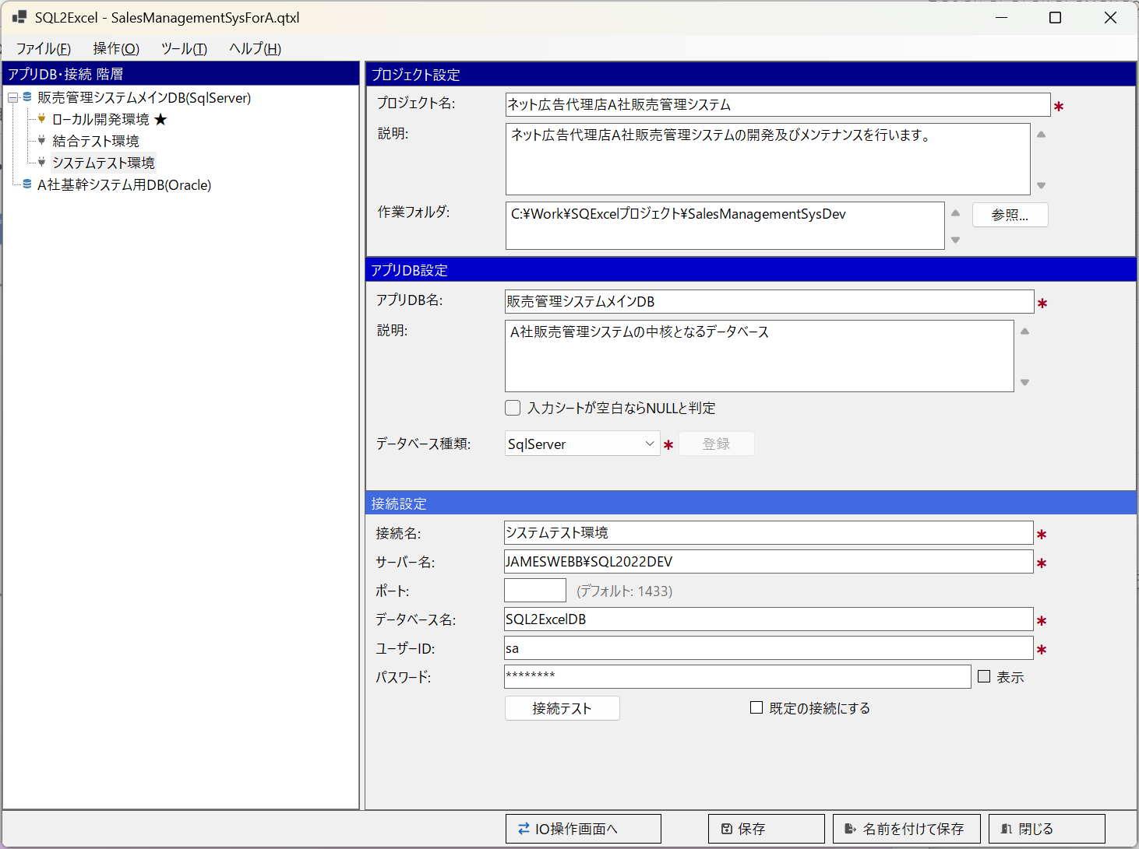

■ | OF011_IOOperationForm
 | 販売管理システムメインDBが選択された状態でIO操作画面へボタンをクリックし、IO操作画面を表示します。
 | ヘッダ部左のアプリDBに「販売管理システムメインDB」が、フッタ部左の接続先の選択に「ローカル開発環境」が選択されていることを確認します。
 | 画面中央のテーブルグループパネルでテーブルグループの追加・変更・削除を行います。
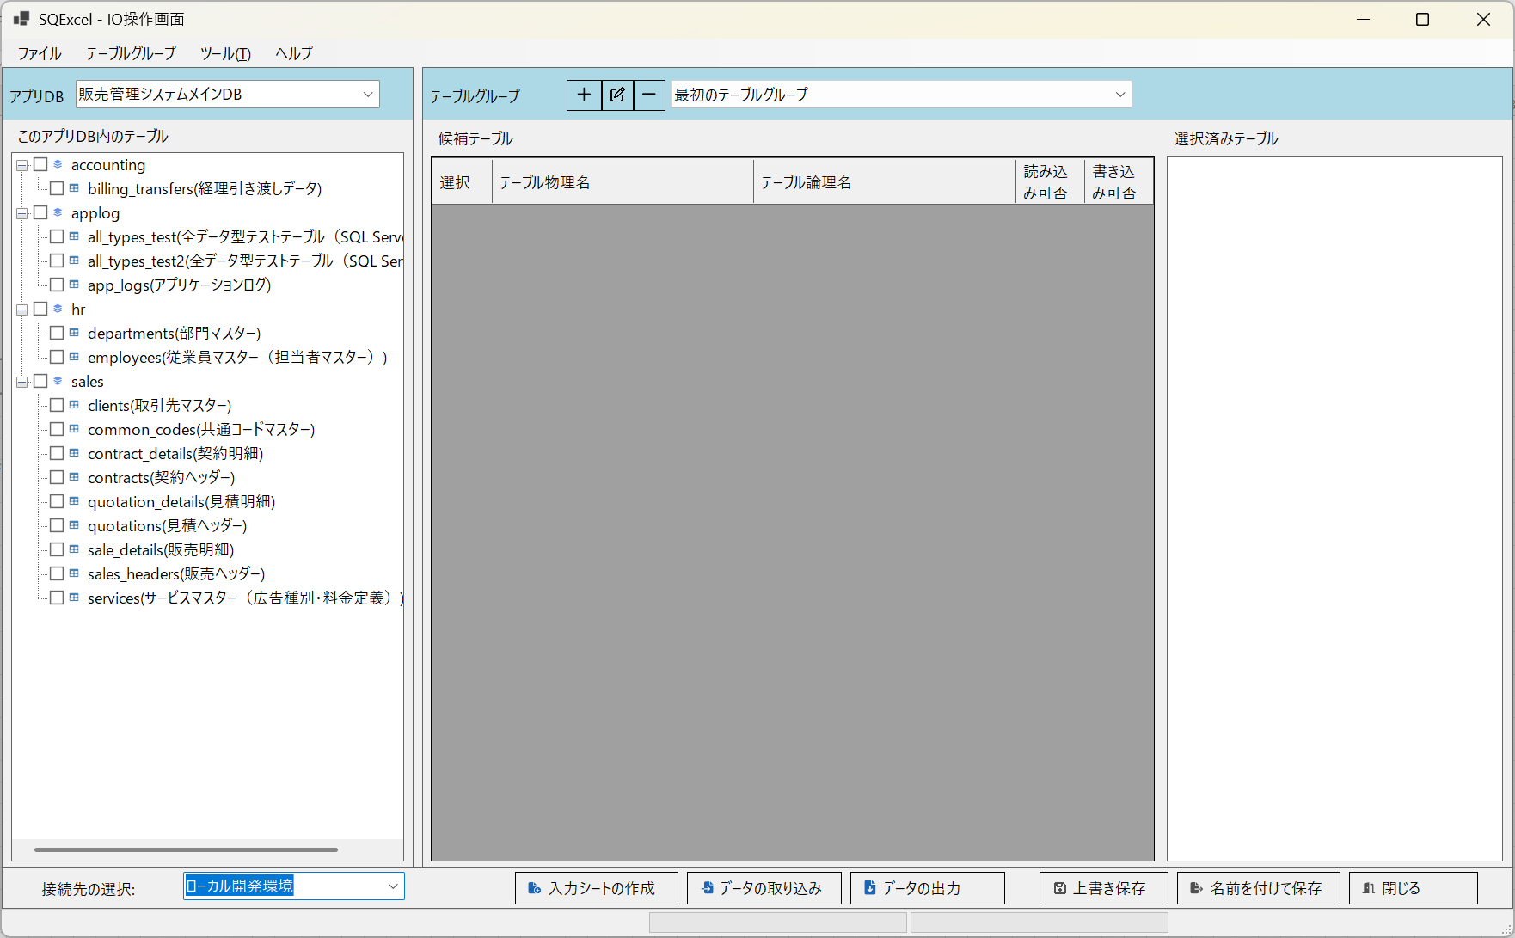
テーブルグループパネル

■ | OF012_TableGroupEdit
 | テーブルグループパネル上部のテーブルグループ編集ボタンをクリックして既定のテーブルグループ（「最初のテーブルグループ」）の名前と説明を任意の内容に編集します。
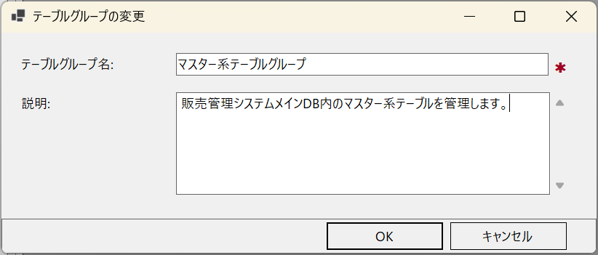

■ | OF013_SetTablesInTableGroup
 | このアプリDB内のテーブルツリーより、マスター系テーブルグループに含めたいテーブルをチェックボックスで選択して、テーブルグループパネルの候補テーブルグリッドにドラッグ＆ドロップします。
 | その後入力シート操作に使用するテーブルを、候補テーブルグリッドでチェックボックスで選択して、選択済みテーブルリストにドラッグ＆ドロップします。
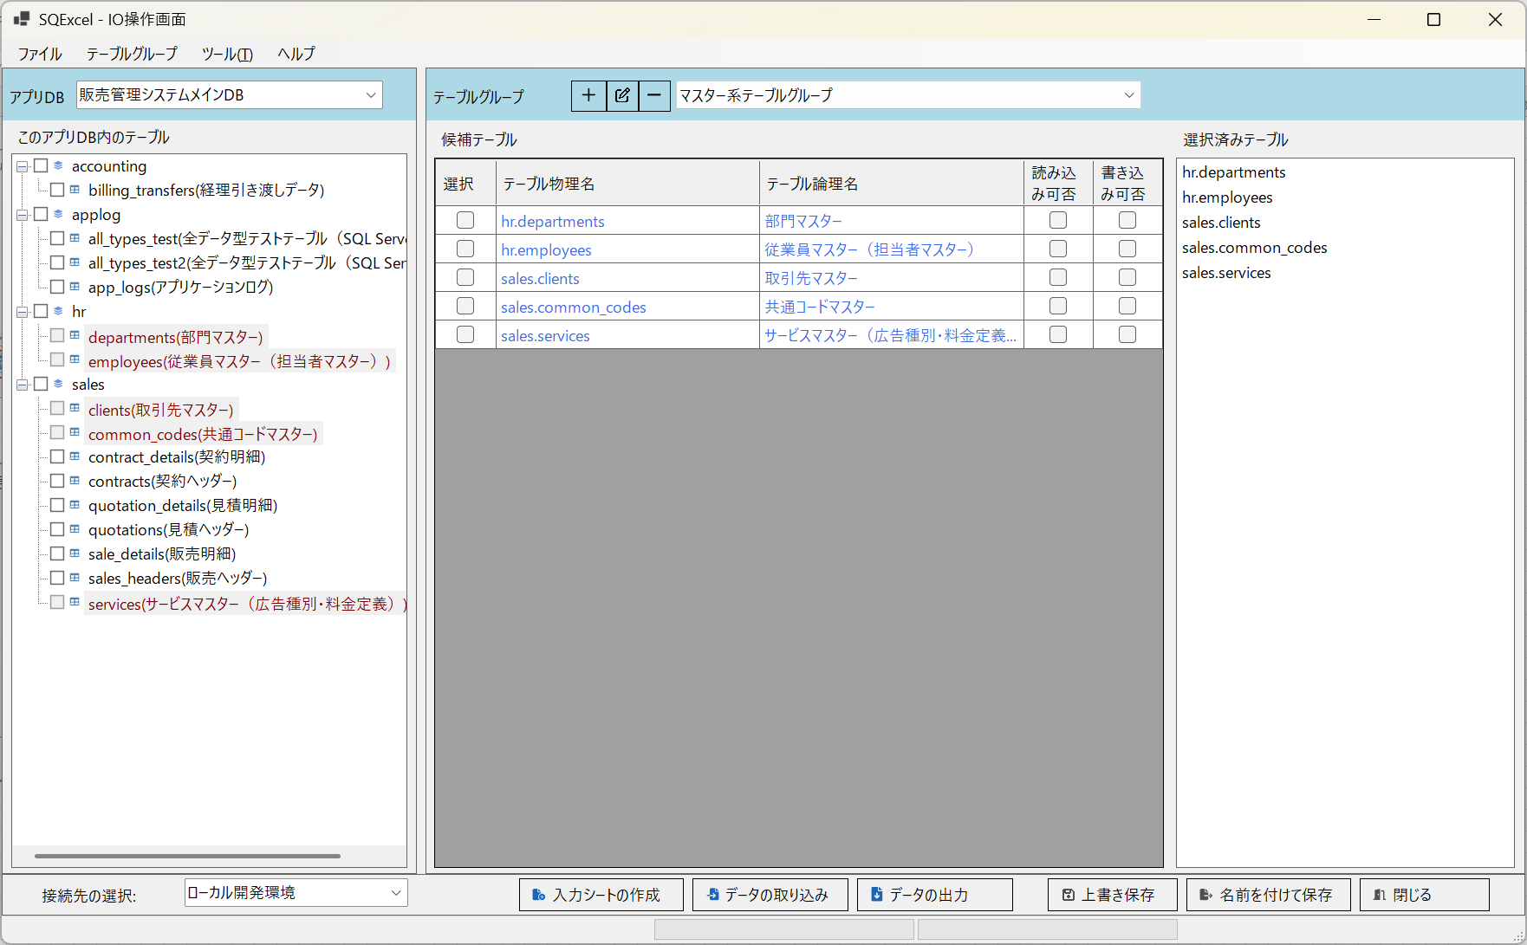

■ | OF014_SetAnotherTableGroup
 | テーブルグループパネル上部のテーブルグループ追加ボタンをクリックして新しいテーブルグループを作成し、アクティブにします。
 | 上と同じ手順でこのテーブルグループで管理するテーブルをこのアプリDB内のテーブルツリーから候補テーブルグリッドへドラッグ＆ドロップ、入力シート操作で使用するテーブルを候補テーブルグリッドから選択済みテーブルリストにドラッグ＆ドロップします。

